Oppgave 12
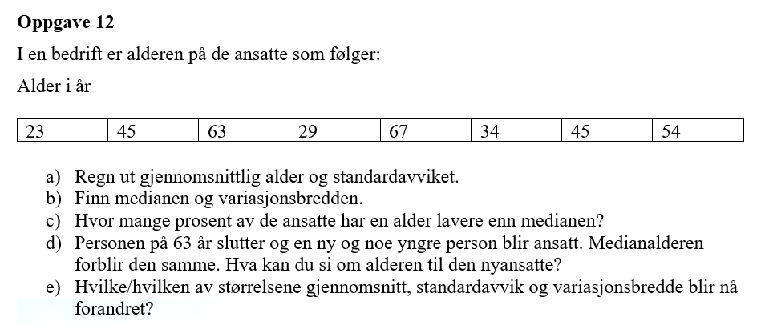
År (x):
23
45
63
29
67
34
45
54

a) Gjennomsnitt= |  | 45 | år
Standardavvik= |  | 16 | år

b) Median= |  | 45 | år
Variasjonsbredde= |  | 44 | år

c) Ca. | 37.50% | av de ansatte har en alder lavere enn medianen.

d) Den nyansatte bør være i alderen mellom 54 og 45 år

e) Gjennomsnitt: Gjennomsnittet vil endres fordi en eldre person (63 år) erstattes av en yngre. Dette trekker gjennomsnittet ned.
Standardavvik: Standardavviket vil reduseres dersom den nyansatte har en alder nærmere gjennomsnittet enn 63 år.
Variasjonsbredde: Variasjonsbredden forandres ikke, fordi den største verdi og den minste verdi for alderen ikke forandres.

